Ejercicio 1
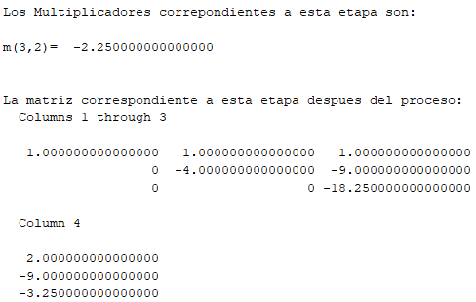
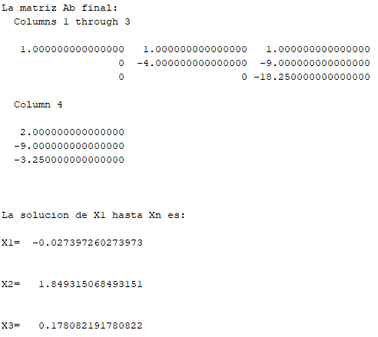
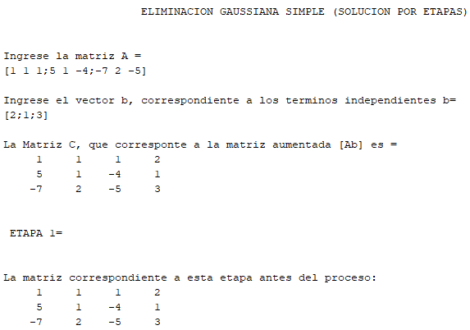
Metodo de Eliminacion Gaussiana
Alejandro Velázquez Torres

 | Ejercicio 1
 | 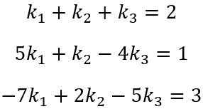

 | k1 | k2 | k3 | b
F1 | 1 | 1 | 1 | 2
F2 | 5 | 1 | -4 | 1
F3 | -7 | 2 | -5 | 3

 | Iteracion 1 | F2=5F1-F2
 | k1 | k2 | k3 | b
F1 | 1 | 1 | 1 | 2
F2 | 0 | 4 | 9 | 9
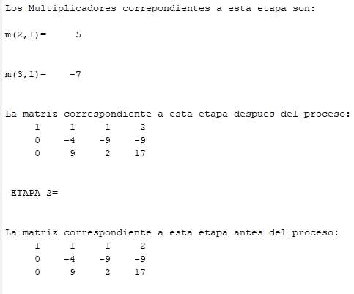
F3 | -7 | 2 | -5 | 3

 | Iteracion 2 | F3=7F1+F2
 | k1 | k2 | k3 | b
F1 | 1 | 1 | 1 | 2
F2 | 0 | 4 | 9 | 9
F3 | 0 | 9 | 2 | 17

 | Iteracion 3 | F3=9F2-4F3
 | k1 | k2 | k3 | b
F1 | 1 | 1 | 1 | 2
F2 | 0 | 4 | 9 | 9
F3 | 0 | 0 | 73 | 13

 | 73k3= | 13 |  | K1+K2+K3= | 2
 | K3 | 0.17808219178 |  | K1 | -0.027397260274

 | 4k2+9k3= | 9
 | K2 | 1.8493150685

Ejercicio 2
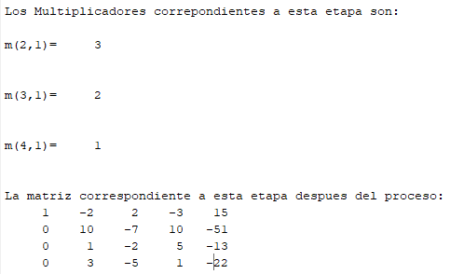
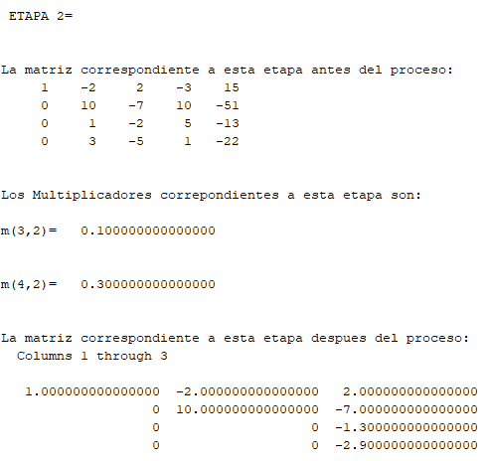
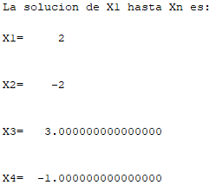
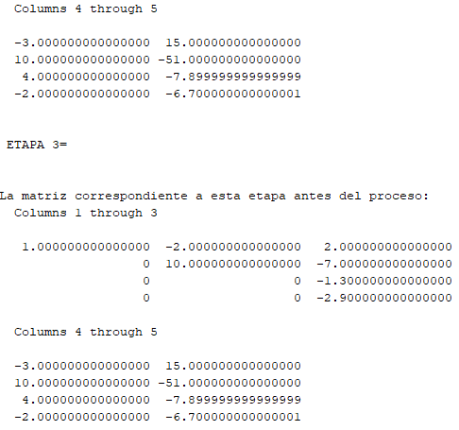
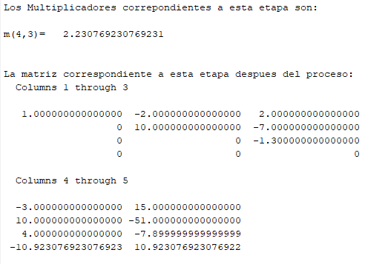
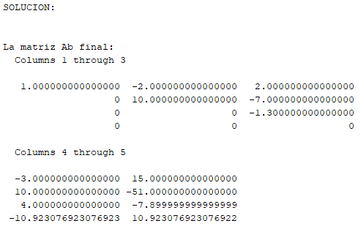
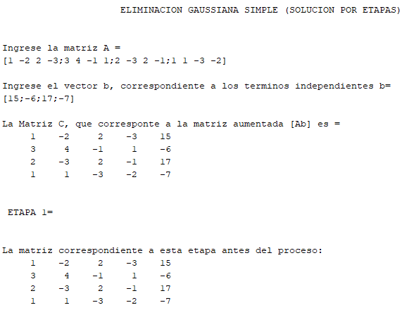
Metodo de Eliminacion Gaussiana
Alejandro Velazquez Torres

 | Ejercicio 2
 | 